상품제안서
커스텀 전사매트 기본형 | 상품코드: S27926

 |  |  |  |  |  |  | 02-713-8555 | www.synergygift.co.kr
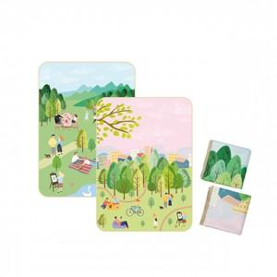

【상세/제작정보】

【인쇄/포장옵션】 | 풀칼라 / OPP(비닐)

【공급단가】 | 수량 | 100~ | 200~ | 300~ | 500~ | 1,000~
*VAT별도 | 73x100 | 7,500원 | 7,320원 | 7,020원 | 6,840원 | 6,660원
 | 73x140 | 9,750원 | 9,510원 | 9,120원 | 8,890원 | 8,650원
 | 90x140 | 12,250원 | 11,950원 | 11,460원 | 11,170원 | 10,870원
 | 140x100 | 13,750원 | 13,420원 | 12,870원 | 12,540원 | 12,210원

【상품 URL】 | https://www.synergygift.co.kr:443/src/goods_detail.php?gdno=27926

